Program w DCP
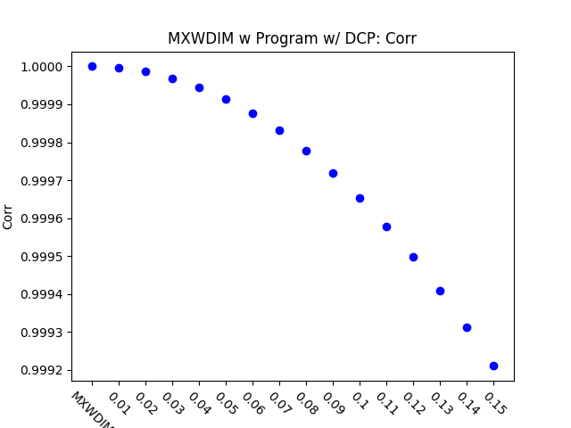
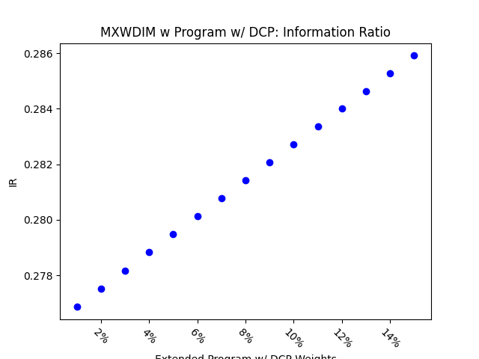
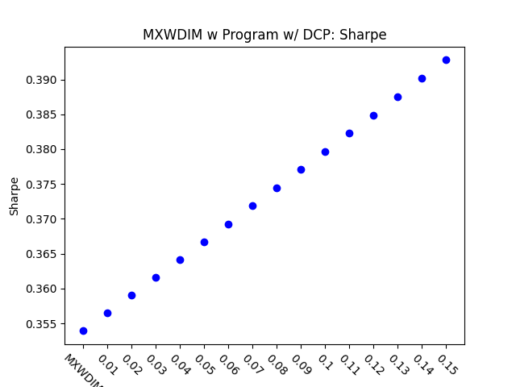
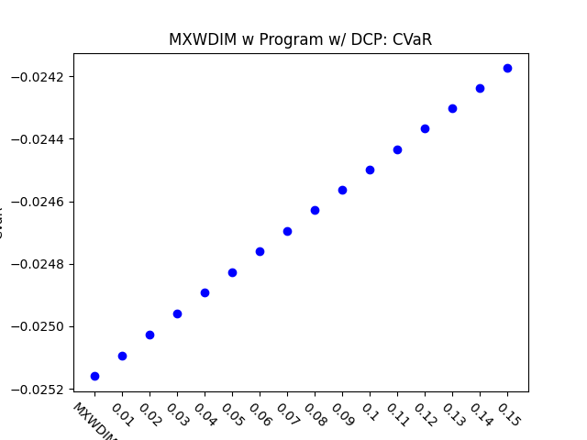
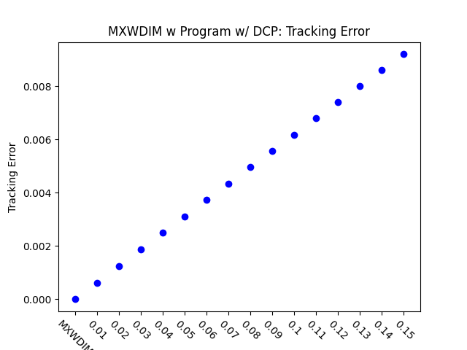
 | MXWDIM | 0.01 | 0.02 | 0.03 | 0.04 | 0.05 | 0.06 | 0.07 | 0.08 | 0.09 | 0.1 | 0.11 | 0.12 | 0.13 | 0.14 | 0.15
Ret | 0.059199945235 | 0.059465481671 | 0.059730701307 | 0.059995604977 | 0.060260193511 | 0.060524467737 | 0.060788428478 | 0.061052076556 | 0.061315412787 | 0.061578437985 | 0.061841152961 | 0.062103558522 | 0.062365655473 | 0.062627444615 | 0.062888926744 | 0.063150102656
Vol | 0.16726637289 | 0.16681675998 | 0.16636956132 | 0.16592476816 | 0.16548237183 | 0.16504236373 | 0.16460473536 | 0.16416947829 | 0.16373658414 | 0.16330604466 | 0.16287785162 | 0.1624519969 | 0.16202847245 | 0.16160727026 | 0.16118838244 | 0.16077180113
Sharpe | 0.35392616109 | 0.35647186577 | 0.35902421593 | 0.36158317798 | 0.36414871775 | 0.36672080045 | 0.36929939071 | 0.37188445254 | 0.37447594933 | 0.37707384386 | 0.37967809832 | 0.38228867423 | 0.38490553254 | 0.38752863354 | 0.3901579369 | 0.39279340166
5%-ile | -0.015416397871 | -0.015375242361 | -0.015347440477 | -0.015339876905 | -0.015332316071 | -0.015324757975 | -0.015317202614 | -0.015308197434 | -0.015291798938 | -0.015270531433 | -0.0152492971 | -0.015228095806 | -0.015206927416 | -0.0151857918 | -0.015164688824 | -0.015142870954
CVaR | -0.025160001881 | -0.025092955884 | -0.025026073571 | -0.024959354222 | -0.02489279712 | -0.024826401555 | -0.024760166818 | -0.024694291187 | -0.024628701888 | -0.02456327123 | -0.02449799852 | -0.024432883073 | -0.024367924208 | -0.024303121245 | -0.024238473513 | -0.02417398034
Tracking Error | 0 | 0.00062647232269 | 0.0012509912221 | 0.0018735679357 | 0.0024942136073 | 0.0031129392876 | 0.0037297559352 | 0.0043446744182 | 0.0049577055146 | 0.0055688599135 | 0.006178148216 | 0.0067855809364 | 0.0073911685028 | 0.0079949212582 | 0.0085968494614 | 0.0091969632882
IR | 0 | 0.27685853208 | 0.27751708281 | 0.27817374963 | 0.27882854259 | 0.27948147165 | 0.2801325467 | 0.28078177754 | 0.28142917391 | 0.28207474546 | 0.28271850175 | 0.28336045231 | 0.28400060654 | 0.28463897381 | 0.2852755634 | 0.28591038452
Corr | 1 | 0.99999658483 | 0.99998631262 | 0.9999691433 | 0.99994503674 | 0.99991395273 | 0.99987585105 | 0.9998306914 | 0.99977843345 | 0.99971903685 | 0.99965246123 | 0.99957866616 | 0.99949761125 | 0.99940925606 | 0.99931356017 | 0.99921048317
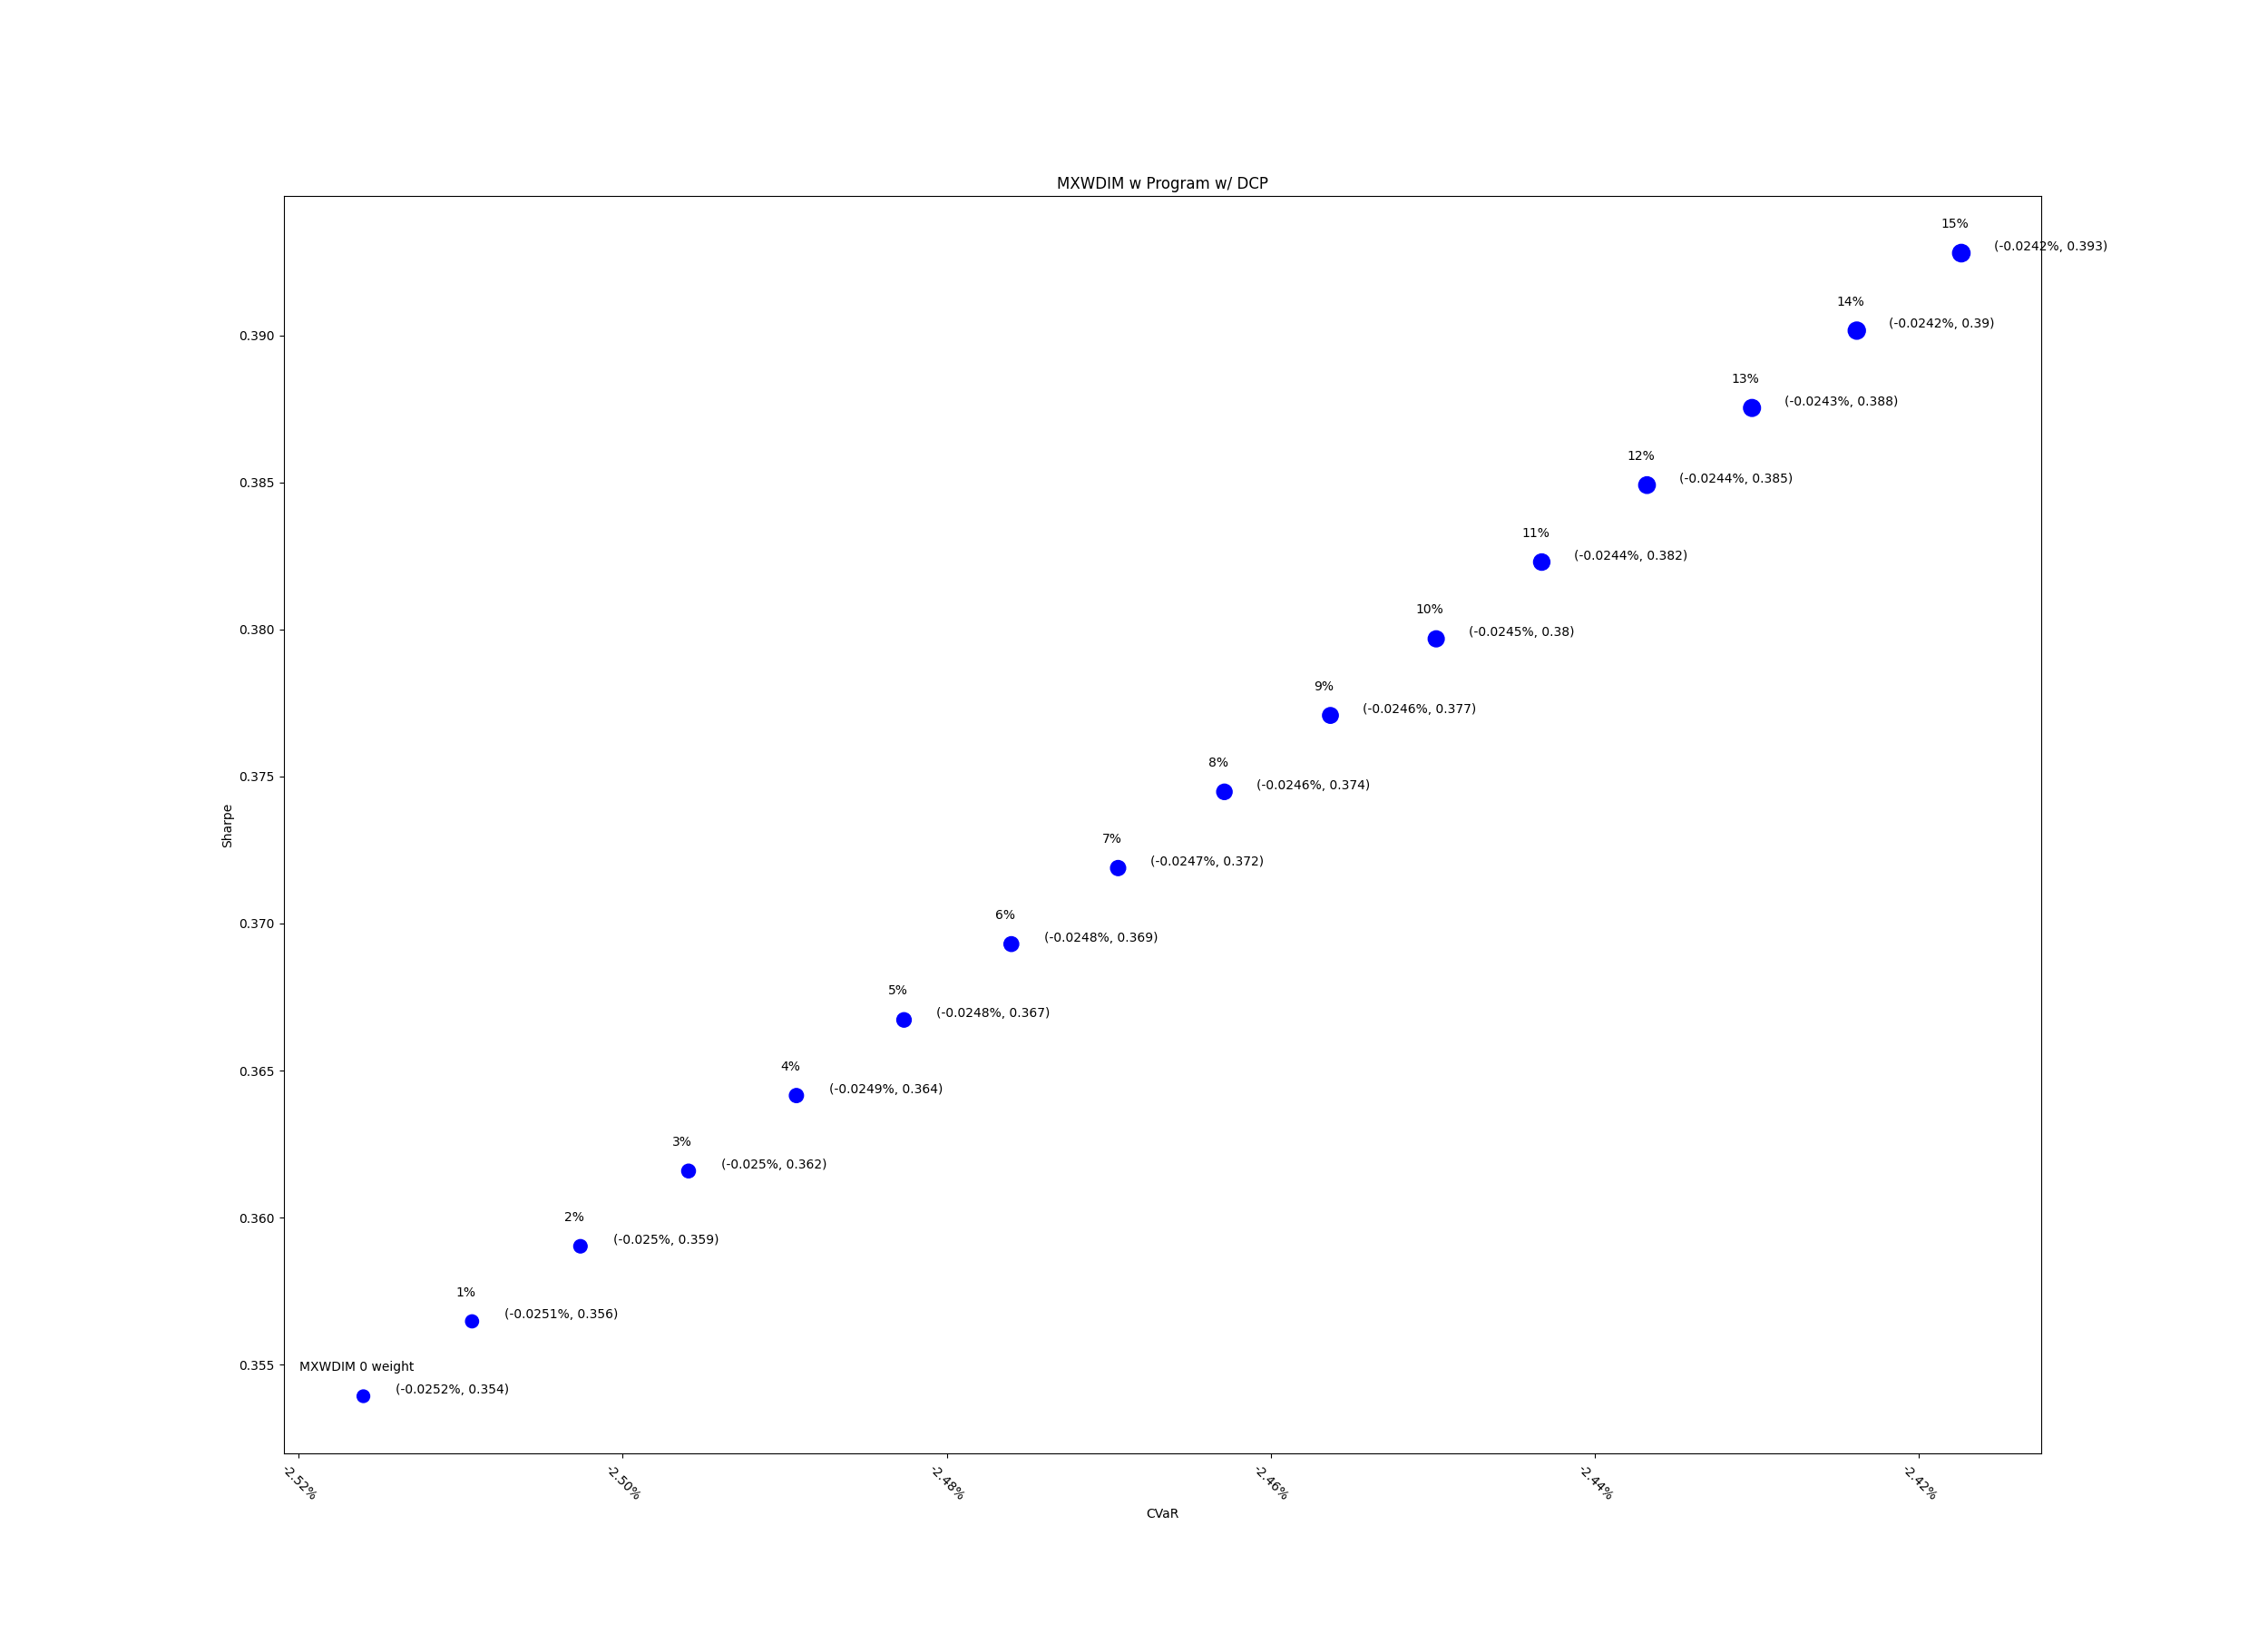
Max DD | -0.3467909324 | -0.34544734938 | -0.34410406693 | -0.34276108494 | -0.34141840331 | -0.34007602195 | -0.33873394075 | -0.33739215962 | -0.33605067845 | -0.33470949714 | -0.33336861558 | -0.33202803369 | -0.33068775136 | -0.32934776849 | -0.32800808498 | -0.32666870073

